連絡事項
約束）確認後、必ず、『確認済』に変更して下さい！
 | 日付 | 連絡事項 | 記入者名
未確認 | 2020-12-01 |  |  | 確認済
 |  |  |  | 未確認

未確認

未確認

未確認

未確認

未確認

未確認

未確認

未確認

未確認

未確認

未確認

未確認

未確認

未確認

未確認

未確認

未確認

未確認

未確認

未確認

未確認

未確認

未確認

未確認

未確認

未確認

未確認

未確認

未確認

未確認

未確認

未確認

未確認

未確認

未確認

未確認

未確認

未確認

未確認

未確認

未確認

未確認

未確認

未確認

1月1日
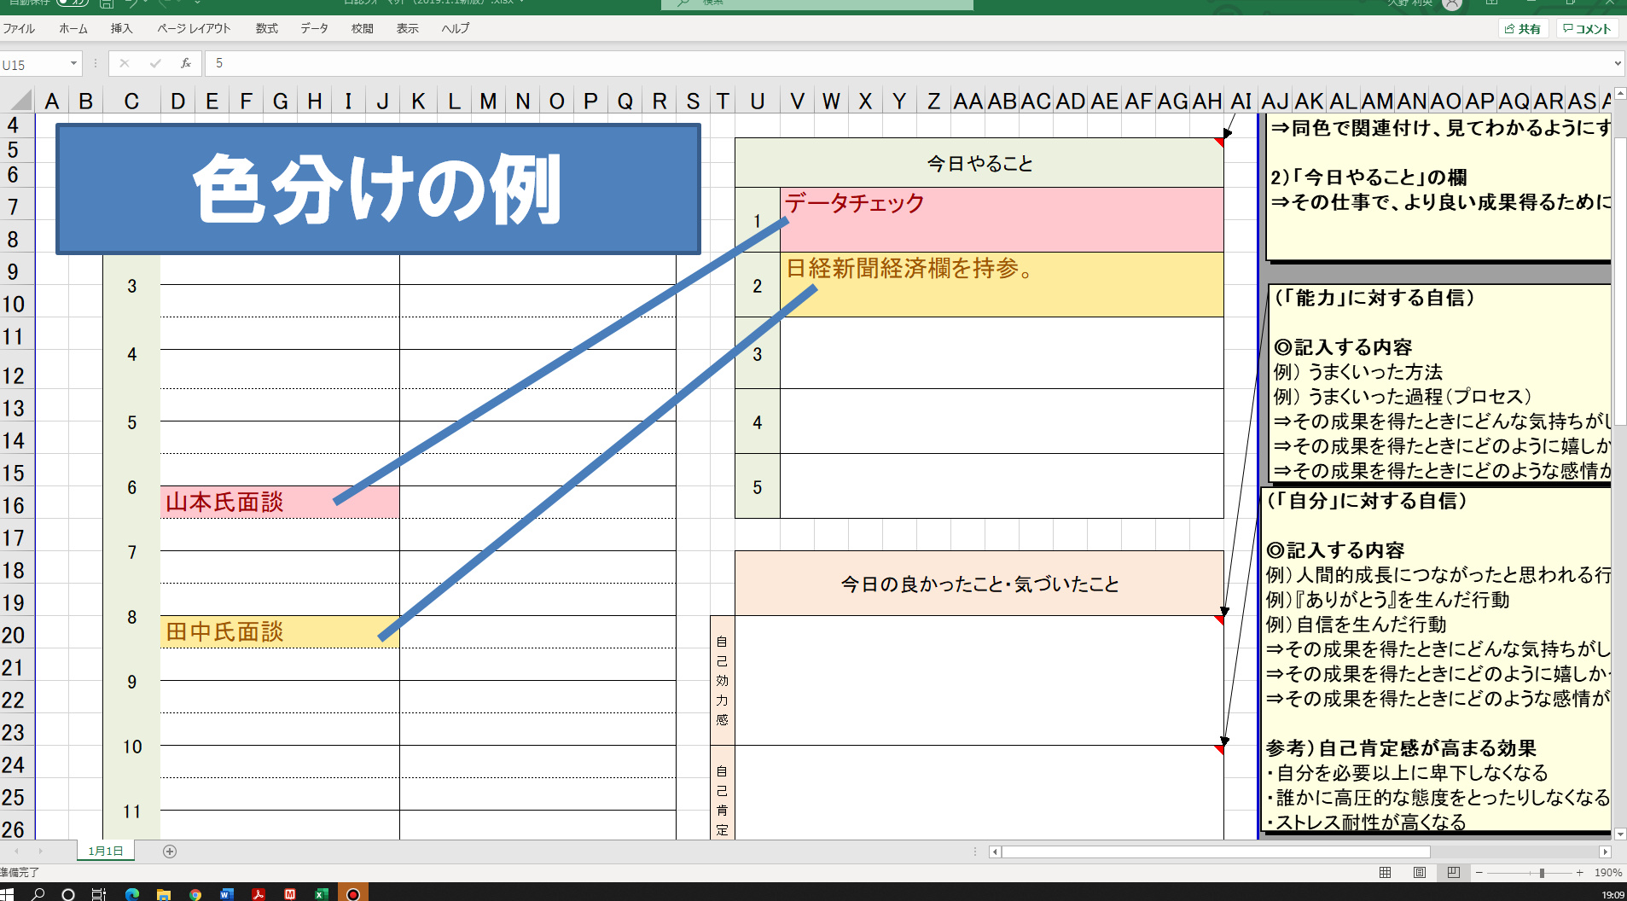
 | 日誌
 | 記入日 | 1月1日 |  | 今日の一言

 | タイムスケジュール |  |  |  |  | 今日やること

 | 予定 |  | 実績 |  |  | 1

 | 3 |  |  |  |  | 2

 | 4 |  |  |  |  | 3

 | 5 |  |  |  |  | 4

 | 6 |  |  |  |  | 5

 | 7
 |  |  |  |  |  | 今日の良かったこと・気づいたこと
 | 8
 |  |  |  |  | 自己効力感
 | 9

 | 10
 |  |  |  |  | 自己肯定感
 | 11

 | 12

 | 13 |  |  |  |  | 今日をもう一度やり直せるなら（制限がないとしたら）

 | 14

 | 15

 | 16

 | 17

 | 18

 | 19 |  |  |  |  | 「目的・長期達成」に向けて、 ヒントとなった言葉・出来事・成長の記録

 | 20

 | 21

 | 22

 | 23

連絡事項：

